Hoja 1

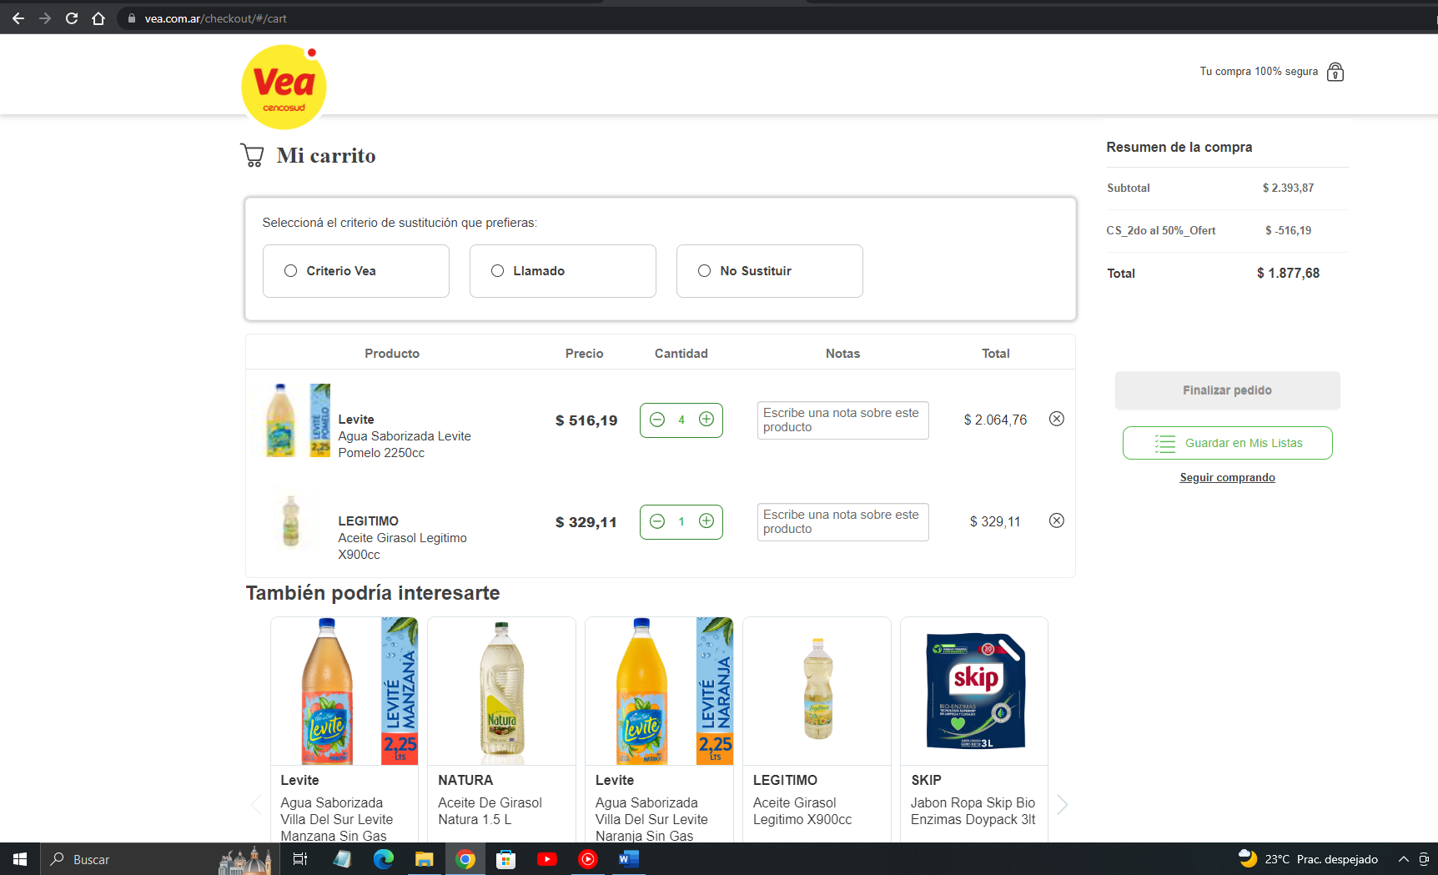
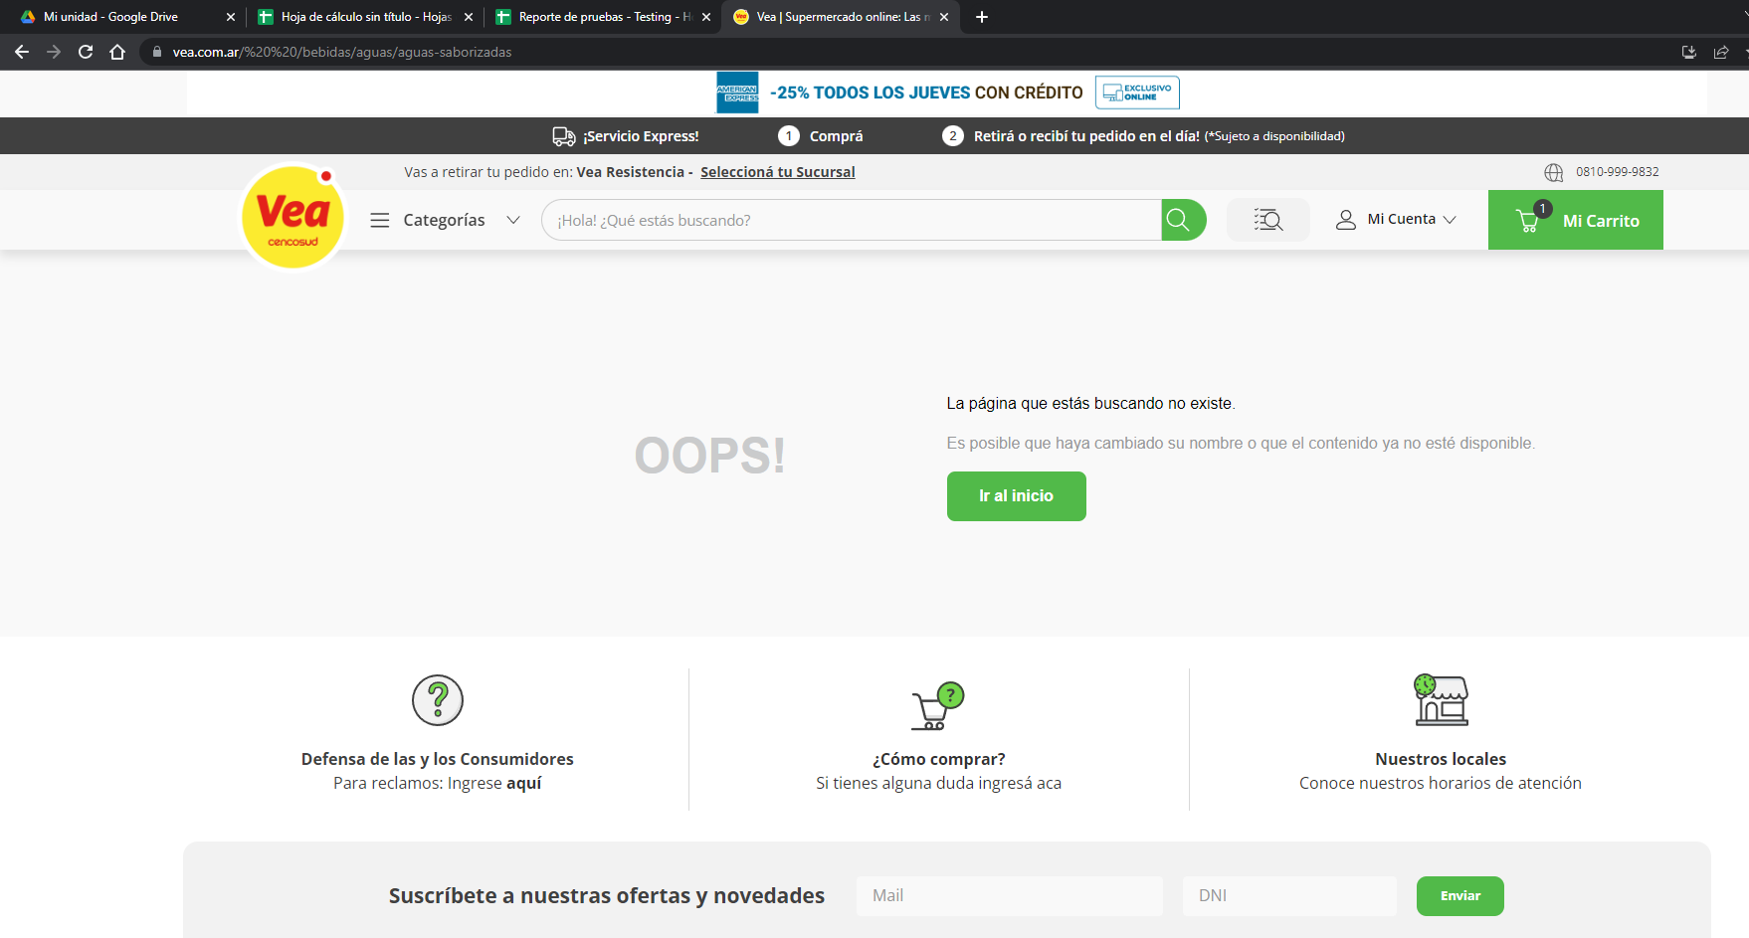
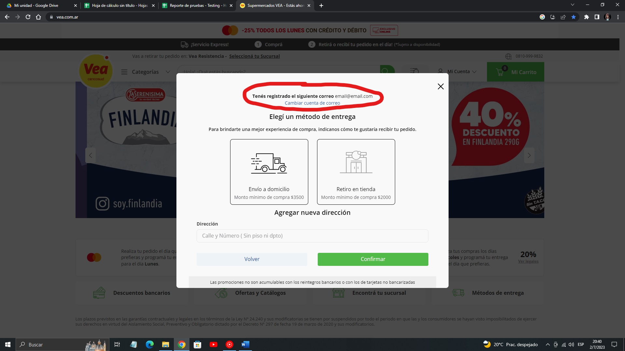


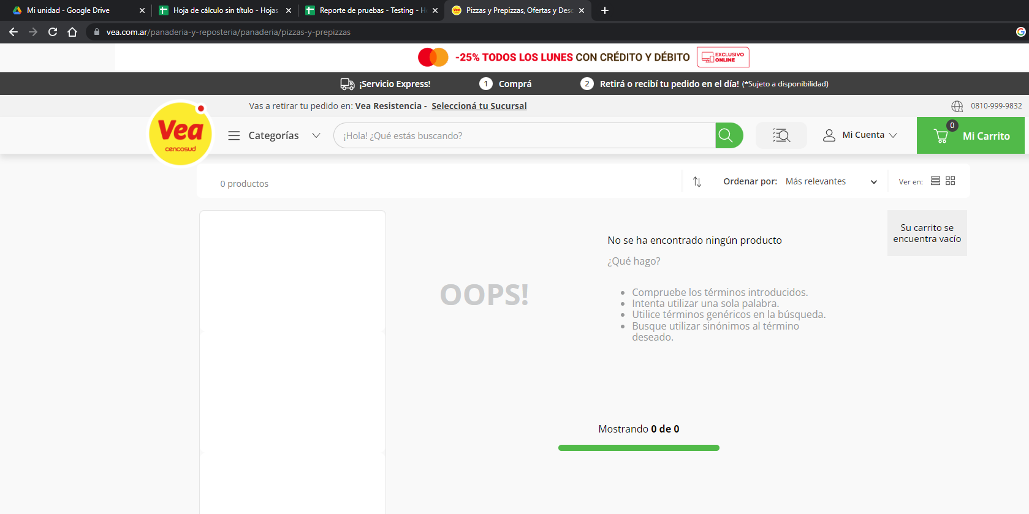
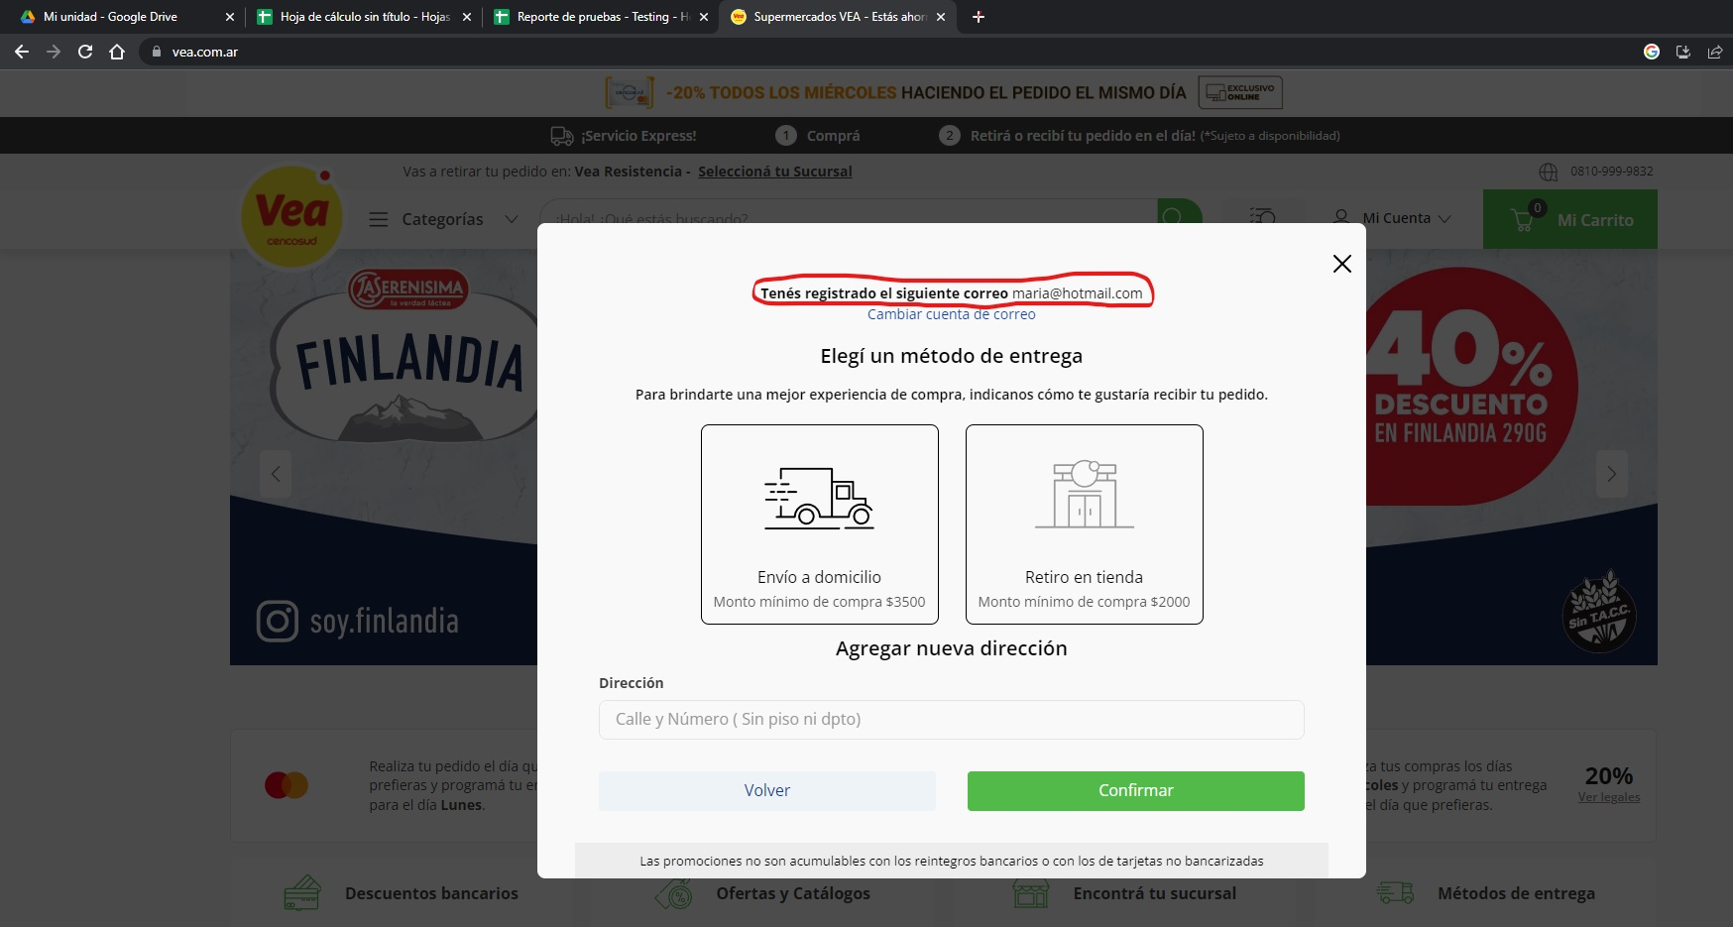
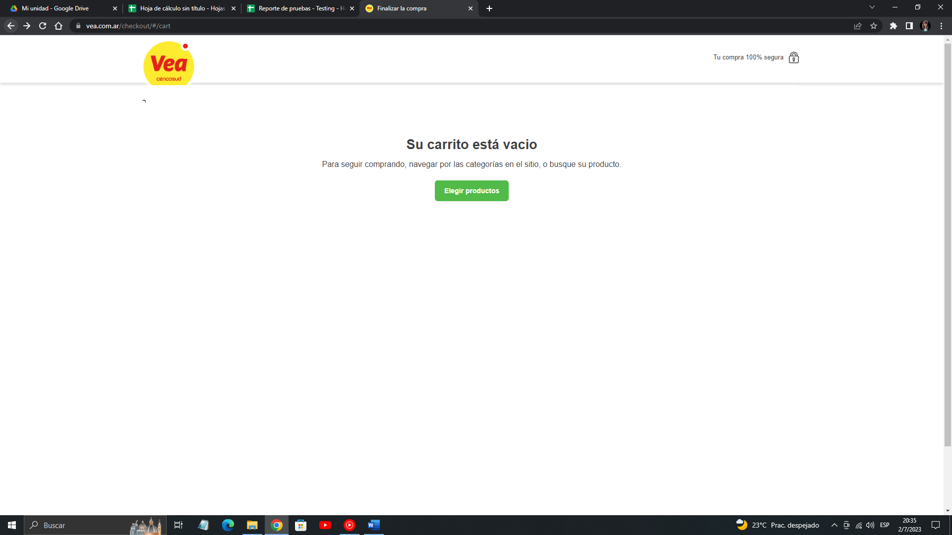
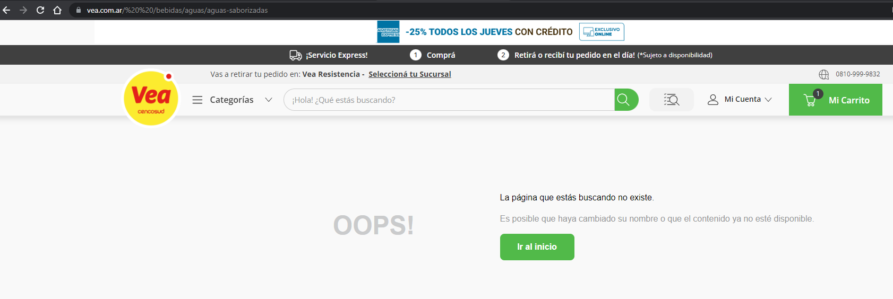
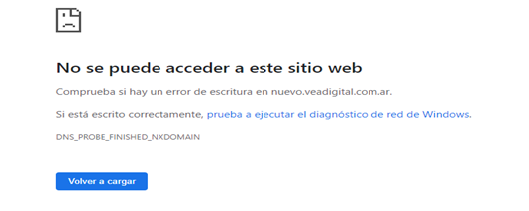
 |  | "REPORTE DE PRUEBAS"

FECHA: | 16/06/2023 - 05/07/2023

PROYECTO: | Documentación y Testing: https://www.vea.com.ar/

TESTER: | Franco Segura

CASOS DE PRUEBA EJECUTADOS:

ID | NOMBRE | PRIORIDAD | OBJETIVO | RESULTADO ESPERADO | ESTADO
TC-001 | LOGIN (Datos Correctos) | MEDIA | Se ingresa el email correcto y la contraseña correcta | Ingresar a la cuenta (cliente) | PASA
TC-002 | LOGIN (Datos Incorrectos) | MEDIA | Se ingresa el email incorrecto y la contraseña incorrecta | Sin acceso a la cuenta (cliente) Informa que los datos son incorrectos | PASA
TC-003 | LOGIN (Recuperar Contraseña) | MEDIA | Recuperar contraseña si se olvida la misma | Obtener por medio del email solicitado, un link de recuperación | PASA
TC-004 | LOGIN Solicitud de código provisorio | ALTA | Se solicita el código provisorio de ingreso | Se ingresa el email registrado y el código solicitado. Se rompe la página al intentar ingresar.. | FALLA
TC-005 | Ingreso a la tienda online | ALTA | Se ingresa con código provisorio si se recibe dicho código. | Debe ingresar a la tienda online con el código. | PASA
TC-006 | Ingreso con código provisorio | MEDIA | Se prueba el código provisorio de ingreso | Debe ingresar a la cuenta online del cliente | PASA
TC-007 | Carrito de compras | ALTA | Ingresar al carrito de compras | Mostrar una descripción de los productos cargados (No carga los productos o los elimina) | FALLA
TC-008 | Carrito de compras | ALTA | Ver y acceder a las diferentes categorias de productos | Mostrar los productos de cada categoria las cuales se eliminan de la visión cuando se hace scroll. | FALLA
TC-009 | Carrito de compras | ALTA | Utilizar el carrito | Mostrar los productos que se solicitan. (Figura un error al cargar el carrito) | FALLA
TC-010 | Carrito de compras | ALTA | Ingresar con un usuario y contraseña inexistente | Accede a la página cualquier tipo de usuario, ya sea que exista el email ingresado o sea uno inexistente. | FALLA

Capturas de pantalla con sus respectivos ID TEST CASE:

ID TC-004 FALLA | ID TC-007 FALLA | ID TC-008 FALLA | ID TC-009 FALLA | ID TC-009 FALLA

